5260系列
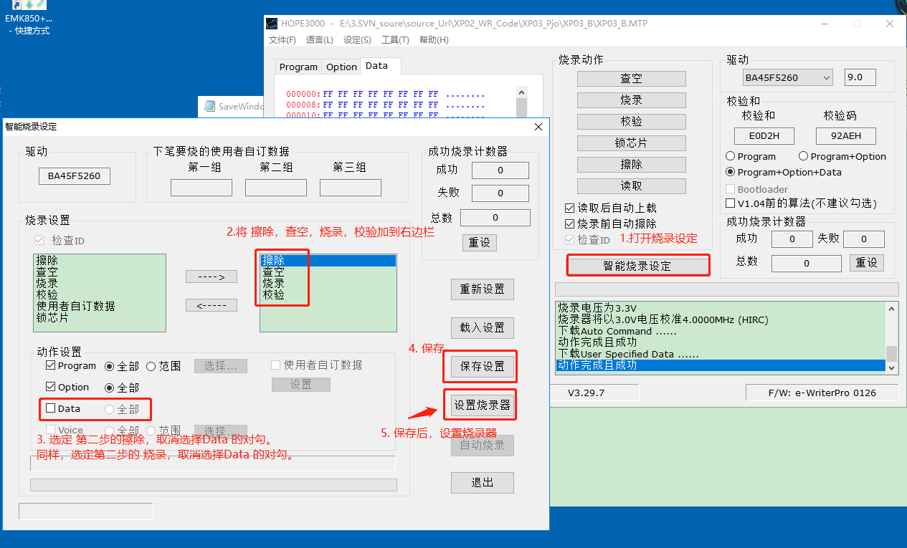
该设定操作主要针对XP04系列机型，针对因返工跳过校机问题
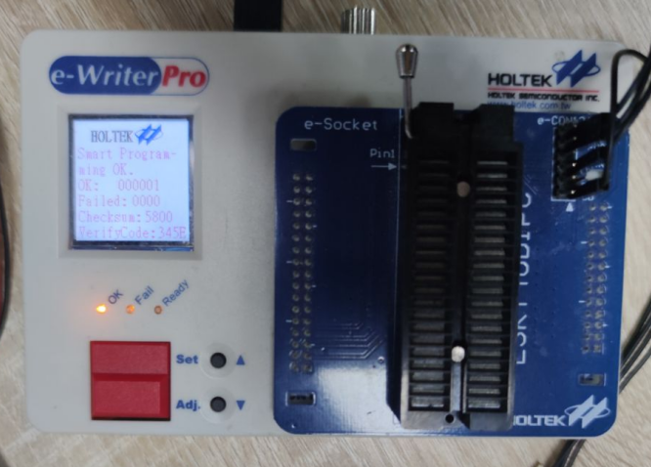 离线烧录器：e-Writer Pro（HT和泰烧录器）
 上位机:HOPE3000
1 首次生产烧录，连上烧录器之后，导入烧录文件 2. 如何不锁IC ？ 参见下图: 在导入烧录软件后，点击 智能烧录设定 ，只选择图中的 擦除，查空， 烧录， 校验 4个选项，然后保存设置--->设置烧录器 选项下载到烧录器 即图中步骤1、2、3、4
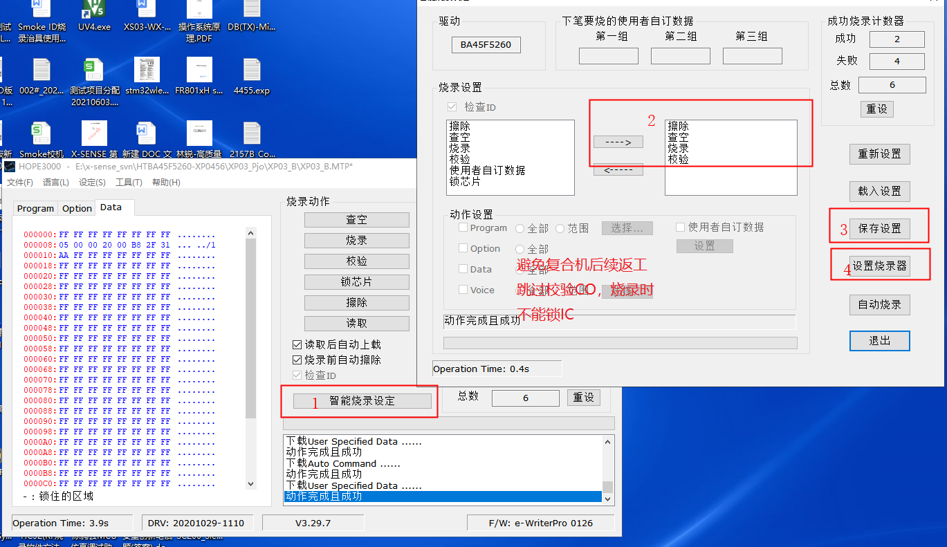

2、返工操作，即跳过Smoke校验和Co校验：（如需要只跳过CO校验，需要软件提供特定软件）
在将返工软件通过 文件 --> 打开文件并下载 导入后， 参照步骤 1,2,3,4，5进行选择。
step2~step3: 是选定烧录时对应的动作设置，这里具体是擦除 ，和烧录 两项 ，取消勾选Data 并保存设置，设置烧录器 ,则可以跳过CO &SMOKE 校机
温馨提示：该烧录器经过设置后，会跳过校机，如想恢复校机流程，则重新下载新版本的软件烧录进烧录器即可。

